Foglio1
 |  |  |  |  |  | Dati Gennaio 2021 |  |  |  | Dati Gennaio 2023
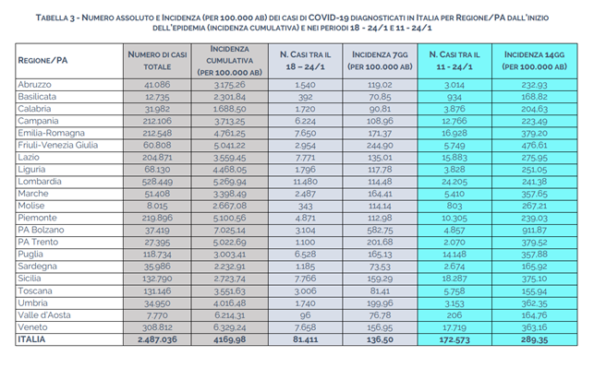
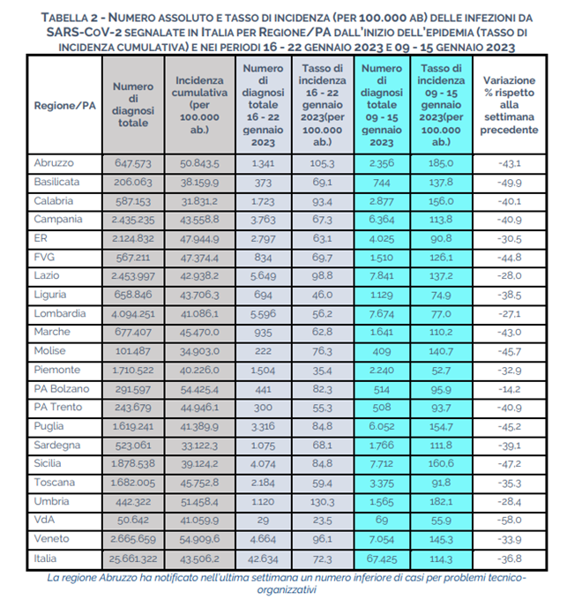

I dati delle tabelle provengono dal report esteso dell'istituto superiore della sanità.
Quello che si nota ad una prima occhiata è che dal 2021 al 2023 i casi di positività in Italia sono più che triplicati.
Nelle settimane specifiche di analisi però, si nota che i casi si sono dimezzati, complice anche il fatto che ad oggi è molto più raro che in seguito a febbre o raffreddore
si vada ad effettuare un tampone nei luoghi adibiti.
 |  |  |  |  |  |  | 2021 | 2023 | Aumento %
 |  |  |  |  |  |  | 2487036 | 25661322 | 932%

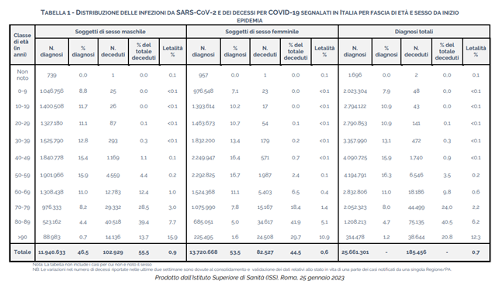
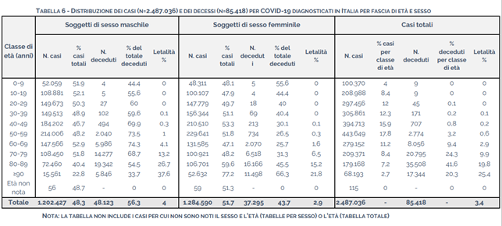

Nonostante le diagnosi nel 2023 siano più che triplicate, i decessi rimangono contenuti. Risulta in generale per entrambi gli anni osservati un'incidenza minore nelle donne.
Per ogni fascia d'età si nota che nel 2023 il tasso di letalità è molto più basso.
C'è da notare che proprio dal 2021 si sono cominciate a somministrare le prime dosi di vaccino, può essere stato questo fattore a determinare un decremento dei deceduti.

Ad oggi come strumento di BI ho potuto utilizzare solamente lo strumento di Analisi in quanto i dati raccolti erano già stati puliti e resi accessibili.

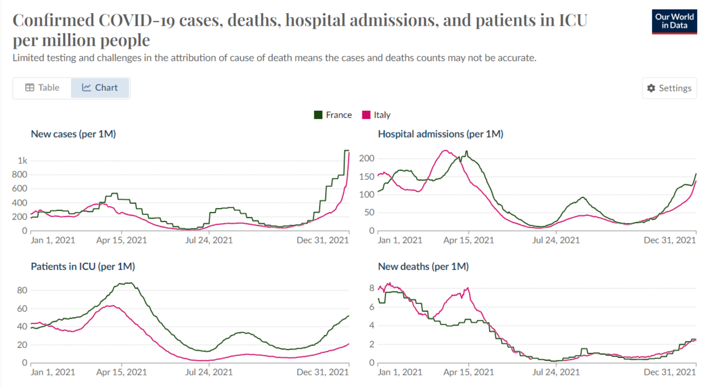
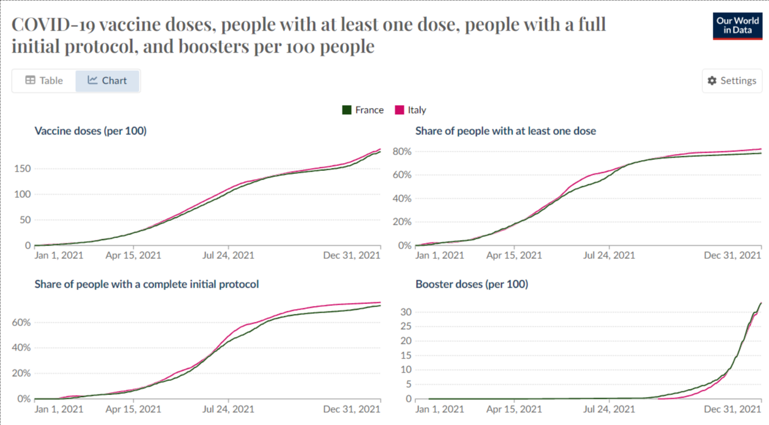

Nel "confronto covid" tra francia e Italia durante il 2021, la Francia risulta avere dati leggermente più elevati per quanto riguarda nuovi casi, ricoveri in ospedale, pazienti in terapia intensiva, questo perché il virus è scoppiato nel paese qualche mese dopo l'Italia.
L'unico dato in controtendenza sono le morti che durante l'inizio dell'anno risultano più alte per l'Italia ma poi si assestano sugli stessi valori. Essendo stata l'Italia il primo paese Europeo ad essere contagiato, nonostante il repentino adeguamento alle restrizioni, è stato più difficile arginare le morti, anche a distanza di tempo.
Sicuramente il fatto che i dati relativi ai vaccini siano sostanzialmente uguali tra i due paesi, dimostra che la Francia ha avuto la possibilità di fermare il Covid qualche mese prima dell'Italia rispetto all'inizio e quindi di avere minori perdite.

Paese | New cases | Hospital admissions | Patients in ICU | New deaths | Vaccines doses | At least 1 dose | Complete initial protocol | Booster doses
Italia | 1123.68 | 139.27 | 21.34 | 2.42 | 188.69 | 82.12% | 75.73% | 33.38
Francia | 1148.88 | 159.39 | 52.25 | 2.56 | 183.22 | 78.50% | 73.21% | 33.1

